상품제안서
레빗 C타입 핸드워머 손난로 보조배터리 | 상품코드: S24102

 |  |  |  |  |  |  | 02-713-8555 | www.synergygift.co.kr
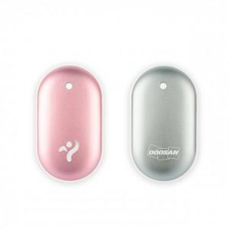

【상세/제작정보】

【인쇄/포장옵션】 | 레이저 / 포장지포장

【공급단가】 | 수량 | 50~ | 100~ | 500~ | 1,000~ | 2,000~
*VAT별도 | 핑크골드 | 9,450원 | 9,150원 | 8,620원 | 8,480원 | 8,320원
 | 실버 | 9,450원 | 9,150원 | 8,620원 | 8,480원 | 8,320원

【상품 URL】 | https://www.synergygift.co.kr:443/src/goods_detail.php?gdno=24102

